matriz EFE
CASO DE ESTUDIO: MULTISERVICIOS SECOMSAP S.A Análisis del Entorno (externo)
 | RESULTADO DEL ANÁLISIS | Esta variable, cuan importante es para el desarrollo de las actividades de la EP/UPG en el sector | Que tan eficazmente responde las acciones de la institución para aprovechar/evitar los siguientes factores
Factores externos clave |  | Ponderación | Calificacion | Puntuación ponderada
Oportunidades
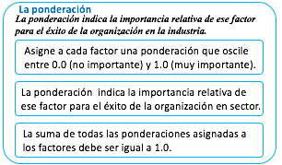
1 | Fondo de estabilización de precios de combustibles | 0.06 | 4.00 | 0.24
2 | Crecimiento económico regional moderado | 0.08 | 3.00 | 0.24
3 | Sensibilidad ambiental y presión social | 0.09 | 3.00 | 0.27
4 | Implementación de planes de contingencia ambiental | 0.08 | 4.00 | 0.32
5 | Automatización y trazabilidad logística | 0.08 | 3.00 | 0.24
6 | Ley de Hidrocarburos N.° 26221 (proceso de reforma) | 0.07 | 3.00 | 0.21
7 | Nuevas plataformas digitales (SIGER, apps móviles) | 0.07 | 4.00 | 0.28
Amenazas |  |  |  |  | 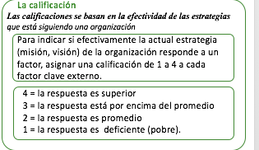
1 | Inestabilidad política y conflictos sociales | 0.04 | 2.00 | 0.08
2 | Modificaciones regulatorias del sector hidrocarburos | 0.05 | 3.00 | 0.15
3 | Volatilidad de precios internacionales de combustibles | 0.05 | 3.00 | 0.15
4 | Alta pobreza monetaria y dependencia de la minería | 0.03 | 2.00 | 0.06
5 | Migración juvenil (pérdida de fuerza laboral local) | 0.04 | 2.00 | 0.08
6 | Fenómeno El Niño: lluvias intensas y heladas | 0.04 | 3.00 | 0.12
7 | Fiscalización ambiental y auditorías | 0.05 | 3.00 | 0.15
8 | Supervisión financiera UIF en transacciones sospechosas | 0.04 | 2.00 | 0.08
9 | Obligación de implementar SIGER | 0.02 | 3.00 | 0.06
10 | Rivalidad entre competidores | 0.04 | 2.00 | 0.08
11 | Poder de negociación de los clientes | 0.03 | 2.00 | 0.06
12 | Nuevos competidores entrantes | 0.04 | 2.00 | 0.08
Total |  | 1.00 |  | 2.95

